ANEXO 5
INVITACIÓN PRIVADA 008 DE 2025 CSUMINISTRO DE MATERIAL POP CON PUBLICIDAD DE LA CAMPAÑA LOTERÍA DE MEDELLÍN - JUEGUE LEGAL PARA EVENTOS CON RED DE VENTAS ANEXO 5

Espeficicacion | Foto de Referencia | Cantidad | Valor Unitario | IVA | Valor Unitario + IVA | Valor Total

Morral en poliéster 610D, bolsillo frontal con cremallera y dos mallas laterales. Medidas:43 cm x 29 cm x 11 cm Marca:7 cm / Screen/Láser (ver ML-332) | 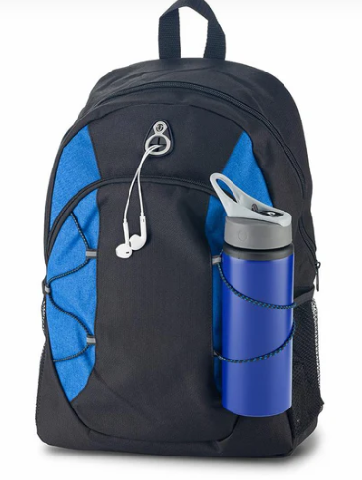 | 3,800 |  | - | - | -

Morral con cargaderas ajustables, bolsillo principal, medio y frontal con cremallera. Bolsillos laterales en malla. MATERIAL: Poliéster 150D / PVC diseño diamante. MEDIDAS: 34 x 47 x 17 cm. MARCA: 1 LOGO A 1 TINTA COLOR MORRAL: Colores surtidos | 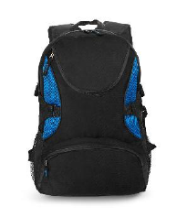 | 1,200 |  | - | - | -
Bolsa termosellada con doble agarradera. MATERIAL: Kambrel 80 Gr. MEDIDAS: 43,2 x 37,8 x 10 cm. Longitud manija: 33,5 cm. ÁREA DE IMPRESIÓN APROXIMADA: 20 x 20 cm. MARCA: 1 logo 1 tinta. | 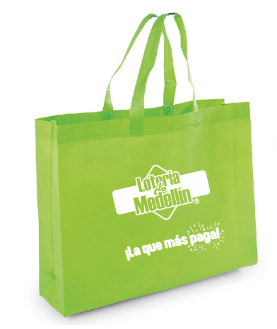 | 5,000 |  | - | - | -

REPRESENTANTE LEGAL ___________________________________________________

